Foglio2
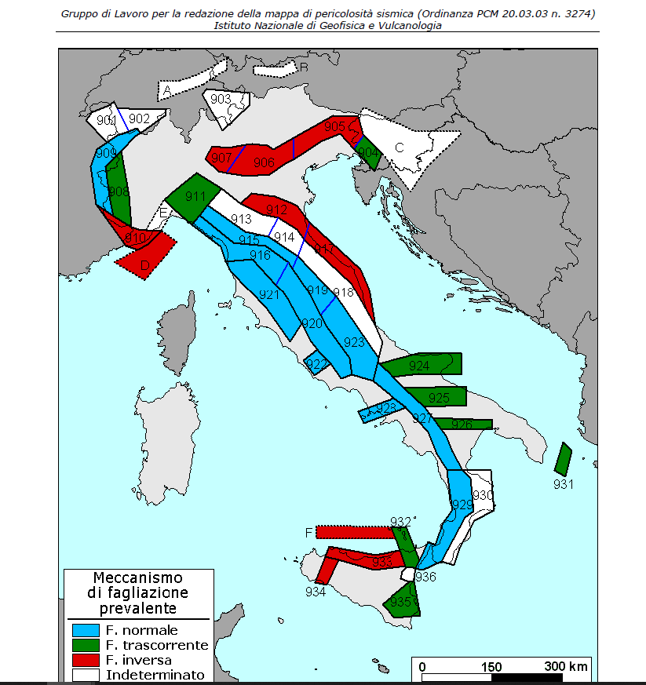
Ipotesi
- | Tassi Mwmax (Co.04.4) GR
- | meccanismi faglia

